Sheet1
需求概述

本需求旨在完成游戏的每日流程框架，每个阶段去接入对应模块的界面

每日流程

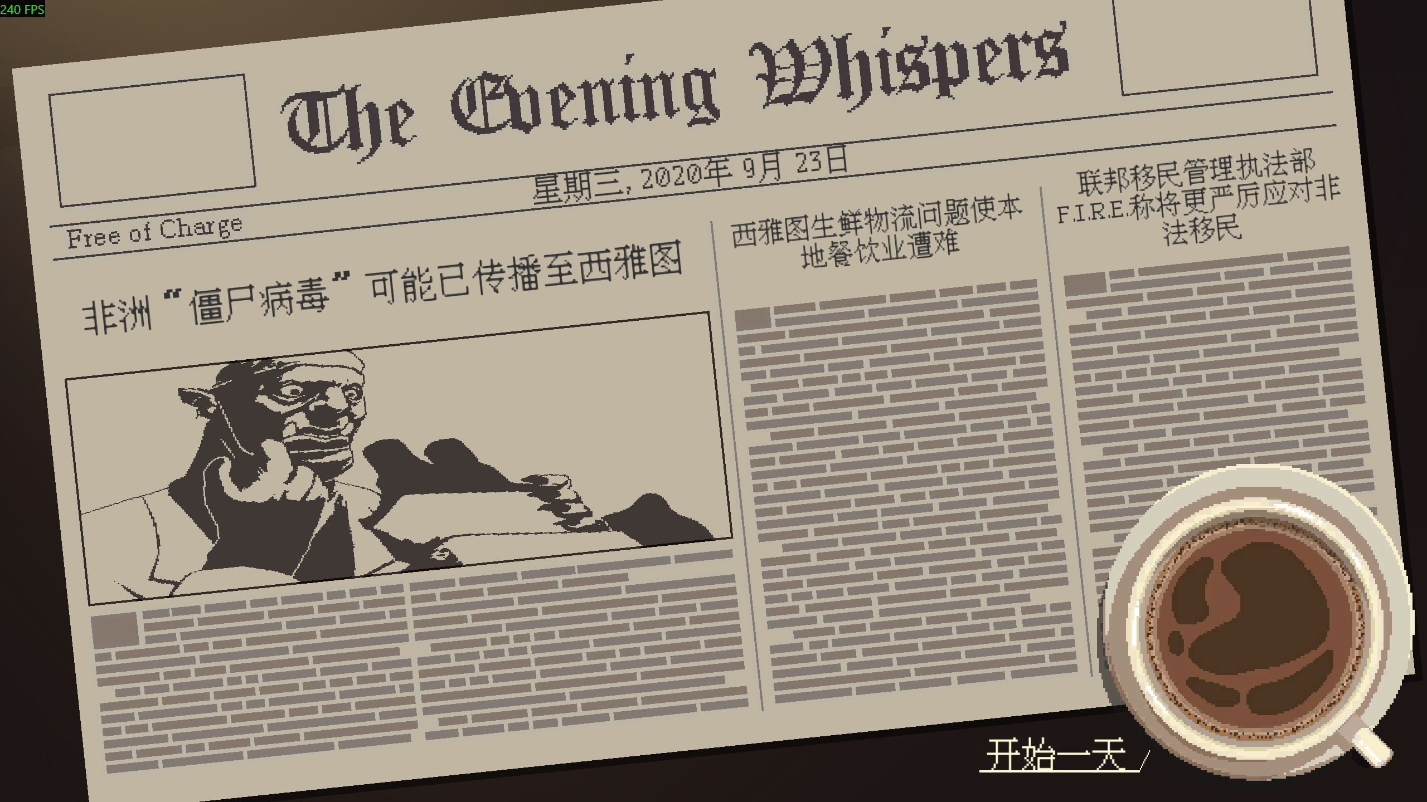
一天开始时，首先显示一段日期变更的过程，类似于日历翻动
 | 例：王国纪元674年9月19日->王国纪元674年9月20日

经营前阶段：留位，可在此插入事件

经营阶段：显示咖啡馆营业的一个快速过场

 | 在经营阶段主要有两个界面：制作界面和场景界面
 |  | 制作界面接经营玩法
 |  |  | 咖啡制作界面
 |  |  | 咖啡拉花出品界面
 |  | 场景界面接一张场景图，显示咖啡馆每个楼层的场景
 |  |  | 场景界面
 |  |  |  | 可点击的人物
 |  |  |  |  | 鼠标悬浮在客人上可以看到其名字和咖啡需求
 |  |  |  |  |  | 非客人人物没有咖啡需求
 |  |  |  |  | 点击客人会进入与该客人的对话

 |  |  | 通过UI上一个咖啡馆楼栋进行互动切换楼层显示
 |  |  | 场景点触式互动可以和客人互动，管理咖啡馆
 |  |  | 一楼大堂是普通接客区
 |  |  | 二楼包间需要解锁，可以会客、接待贵族、和用于印刷
 |  |  |  | 提前划分出不同用处的房间并做资产，玩家在此处玩法仅限于解锁
 |  |  |  | 未解锁的房间显示为不可用状态，可以参考那种家具都蒙上布或者未装修的破破烂烂的感觉
 |  |  |  | 会客和接待贵族的交互和一楼类似

 |  |  | 三楼是佣人的卧室和储物间，可以管理雇佣和库存

 | 经营阶段在不再有重要客人来访时结束

闲暇前阶段：留位，可在此插入事件

闲暇时段：切换显示圣诺特的城区地图，在每个地区内有地点-人物，需要做一套人物可用系统，根据天气、进度条情况判断在每天哪些人物可访问
 | 特殊任务：即不前往会错过的事件需要特殊标记

夜晚前阶段：留位，可在此插入事件

夜晚时段：显示主角自己的住房外景图
 | 在此时主要是选项式交互，玩家选择可选的选项决定夜晚活动

夜晚活动结束后，跳转到新的一天，重新开始每日流程

